EP玩具NEW
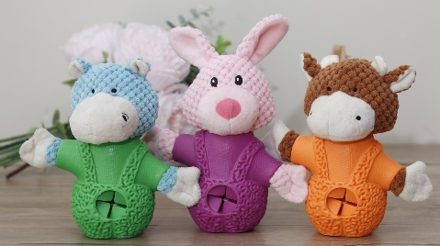 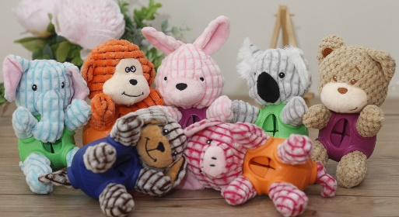 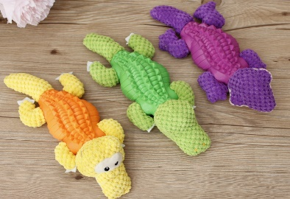 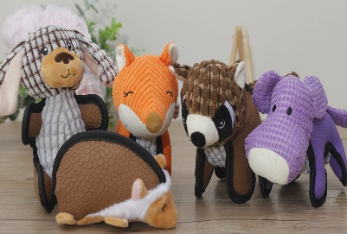 EQUAL PETS 玩具产品报价单
产品编码 | 品名 | 类别 | 图片 | 规格 | 包装方式 | 批发价格 | 订货数 | 合计 | 建议零售价 | 特点
EP-W-001 | 乳胶绿恐龙 | 乳胶+毛绒（发声） |  | 19*13CM | 吊卡+纱袋 | 24 |  | 0 | 45 | 1材料：天然乳胶+毛绒+BB叫 2 结实耐咬的尼龙包边条做包边 3 四肢带响纸 内带BB叫发声器 4 做工精细 注重细节 结实耐咬 乐趣多多
EP-W-002 | 乳胶红恐龙 | 乳胶+毛绒（发声） |  | 19*13CM | 吊卡+纱袋 | 24 |  | 0 | 45
EP-W-003 | 乳胶橙恐龙 | 乳胶+毛绒（发声） |  | 19*13CM | 吊卡+纱袋 | 24 |  | 0 | 45
EP-W-004 | 鹦鹉 | 乳胶+毛绒（发声） |  | 26*16CM | 吊卡+纱袋 | 24 |  | 0 | 45 | 1材料：天然乳胶+毛绒+BB叫 2 结实耐咬的尼龙包边条做包边 3 内带BB叫发声器 4 做工精细 注重细节 结实耐咬 乐趣多多
EP-W-005 | 画眉鸟 | 乳胶+毛绒（发声） |  | 22*12CM | 吊卡+纱袋 | 24 |  | 0 | 45
EP-W-006 | 大嘴鸟 | 乳胶+毛绒（发声） |  | 23*16CM | 吊卡+纱袋 | 24 |  | 0 | 45
EP-W-007 | 乳胶刺猬 | 乳胶+毛绒（发声） |  | 16*10CM | 吊卡+纱袋 | 29 |  | 0 | 54 | 1材料：天然乳胶+毛绒+BB叫 2 结实耐咬的尼龙包边条做包边 3 尾巴带响纸 内带BB叫发声器 4 做工精细 注重细节 结实耐咬 乐趣多多
EP-W-008 | 乳胶狐狸 | 乳胶+毛绒（发声） |  | 20*17CM | 吊卡+纱袋 | 29 |  | 0 | 54
EP-W-009 | 乳胶大狗 | 乳胶+毛绒（发声） |  | 20*13CM | 吊卡+纱袋 | 29 |  | 0 | 54
EP-W-010 | 乳胶河马 | 乳胶+毛绒（发声） |  | 19*14CM | 吊卡+纱袋 | 29 |  | 0 | 54
EP-W-011 | 乳胶浣熊 | 乳胶+毛绒（发声） |  | 19*17CM | 吊卡+纱袋 | 29 |  | 0 | 54
EP-W-012 | 圆球小象（可漏食） | 橡胶+毛绒（发声） |  | 14*8CM | 吊卡+纱袋 | 29 |  | 0 | 54 | 1材料：天然橡胶+毛绒+BB叫 2 结实耐咬的橡胶身体 可藏零食 增加狗狗兴趣 消磨精力 3 带响纸 内带BB叫发声器 4 做工精细 注重细节 结实耐咬 乐趣多多
EP-W-013 | 圆球小狗（可漏食） | 橡胶+毛绒（发声） |  | 14*8CM | 吊卡+纱袋 | 29 |  | 0 | 54
EP-W-014 | 圆球小兔（可漏食） | 橡胶+毛绒（发声） |  | 17*8CM | 吊卡+纱袋 | 29 |  | 0 | 54
EP-W-015 | 圆球小猪（可漏食） | 橡胶+毛绒（发声） |  | 14*8CM | 吊卡+纱袋 | 29 |  | 0 | 54 | 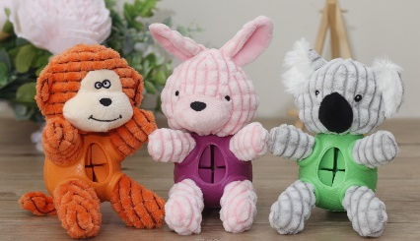 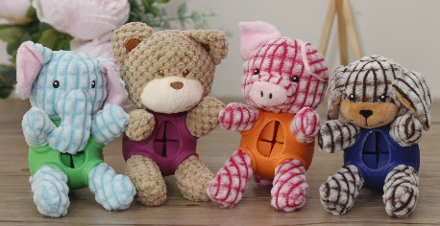 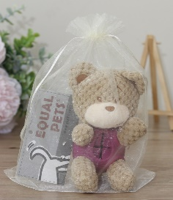
EP-W-016 | 圆球小熊（可漏食） | 橡胶+毛绒（发声） |  | 14*8CM | 吊卡+纱袋 | 29 |  | 0 | 54
EP-W-017 | 圆球考拉（可漏食） | 橡胶+毛绒（发声） |  | 14*8CM | 吊卡+纱袋 | 29 |  | 0 | 54
EP-W-018 | 圆球小猴（可漏食） | 橡胶+毛绒（发声） |  | 14*8CM | 吊卡+纱袋 | 29 |  | 0 | 54
EP-W-019 | 雪人牛（可漏食） | 橡胶+毛绒（发声） |  | 18*14CM | 吊卡+纱袋 | 32 |  | 0 | 58 | 1材料：天然橡胶+毛绒+BB叫 2 结实耐咬的橡胶身体 可藏零食 增加狗狗兴趣 消磨精力 3 带响纸 内带BB叫发声器 4 做工精细 注重细节 结实耐咬 乐趣多多
EP-W-020 | 雪人兔（可漏食） | 橡胶+毛绒（发声） |  | 20*15CM | 吊卡+纱袋 | 32 |  | 0 | 58
EP-W-021 | 雪人河马（可漏食） | 橡胶+毛绒（发声） |  | 18*14CM | 吊卡+纱袋 | 32 |  | 0 | 58
EP-W-022 | 黄鳄鱼（可漏食） | 橡胶+毛绒（发声） |  | 26*11CM | 吊卡+纱袋 | 32 |  | 0 | 58 | 1材料：天然橡胶+毛绒+BB叫 2 结实耐咬的橡胶身体 可藏零食 增加狗狗兴趣 消磨精力 3 内带BB叫发声器 4 做工精细 注重细节 结实耐咬 乐趣多多
EP-W-023 | 绿鳄鱼（可漏食） | 橡胶+毛绒（发声） |  | 26*11CM | 吊卡+纱袋 | 32 |  | 0 | 58
EP-W-024 | 紫蜥蜴（可漏食) | 橡胶+毛绒（发声） |  | 26*11CM | 吊卡+纱袋 | 32 |  | 0 | 58
EP-W-025 | 霸王龙(可漏食） | 橡胶+毛绒（发声） |  | 18*17CM | 吊卡+纱袋 | 32 |  | 0 | 58 | 1材料：天然橡胶+毛绒+BB叫 2 结实耐咬的橡胶身体 可藏零食 增加狗狗兴趣 消磨精力 3 内带BB叫发声器 4 做工精细 注重细节 结实耐咬 乐趣多多
EP-W-026 | 三角龙（可漏食） | 橡胶+毛绒（发声） |  | 18*17CM | 吊卡+纱袋 | 32 |  | 0 | 58
EP-W-027 | 副栉龙（可漏食） | 橡胶+毛绒（发声） |  | 18*17CM | 吊卡+纱袋 | 32 |  | 0 | 58
合计 |  |  |  |  |  |  |  | 0
